Template
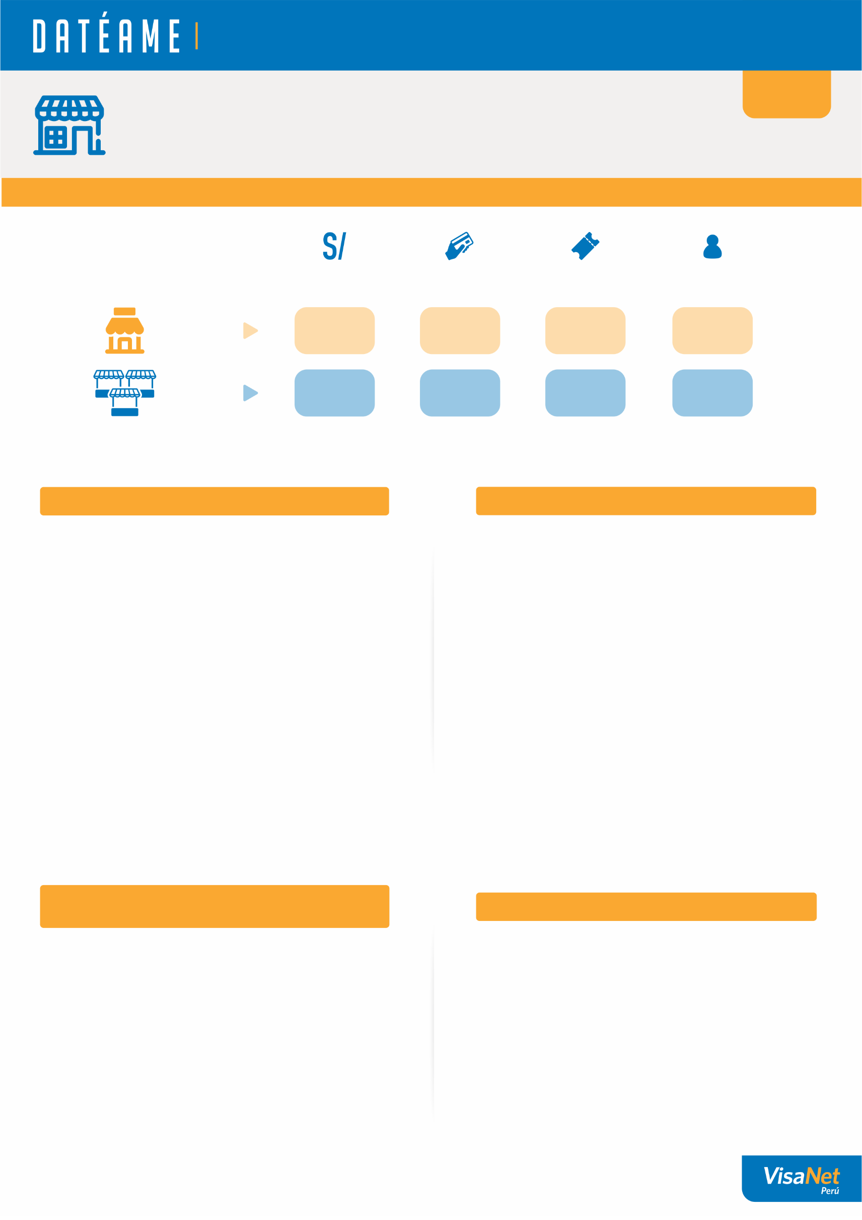
La información que necesitas para que tu negocio siga creciendo.

{}
{NAME_STORE}
{ADDRESS_STORE}
{CODE_STORE}

1. MI NEGOCIO Y EL MERCADO

Ventas del mes
Número de ventas en el mes
¿Cuánto consumió
un cliente en
promedio por visita?
¿Cuántos clientes
te visitaron?

Mi
negocio
{}
{}
{}
{}

{}
{}
{}
{}
Un negocio
promedio que es
mi competencia

2. LA EVOLUCIÓN DE MIS VENTAS
3. ¿CUÁNTOS CLIENTES ME HAN VISITADO?

Ventas del mes (S/)
 | Ventas del mes (S/.) | Número de transacciones (#)
Número de Transsaciones (#)
Número de Clientes (#)
 | Clientes (#) | Ticket promedio (S/.)
Ticket promedio por cliente (S/)

Tus ventas de {MONTH} han {VERB_1} en {PER_1}%, respecto al promedio de los 3 meses previos. Ademas, hubo un {VERB_2} del {PER_2}% respecto al mismo mes del año anterior.
Este mes se {VERB_1} el numero de visitas de tus clientes en {PER_1}% respecto al promedio de los ultimos 3 meses. Sin embargo tuviste un {VERB_2} del {PER_2}% respecto al mismo mes del año anterior.

4. ¿CUÁNTAS VECES ME VISITARON
MIS CLIENTES ESTE MES?
5. DÍA DE PREFERENCIA

 | Número de clientes (#)
Domingo
Sabado
Viernes
Jueves
Miercoles
Martes
Lunes
0
Clientes me visitaron
1 vez
({0}%)
0
({0}%)
Clientes me visitaron
2 veces
0
Clientes me visitaron
3 veces
({0}%)
0
Clientes me visitaron
4 veces
({0}%)
0
({0}%)
Clientes me visitaron
5 veces

Pordrias realizar campañas o promociones para
fidelizar a tus clientes y que regresen.
Tus clientes prefieren visitarte los dias lunes, sabado y domingo. Podrias realizar campañas para atraer su atencion en los dias mas bajos.

1. Total de transacciones reconocidas en el mes, no excluye contracargos u otras operaciones no reconocidas.
2. Transacciones realizadas por negocios ubicados en la misma zona y giro.

Info
